Sheet1
Decision Tree(Pohon Keputusan)
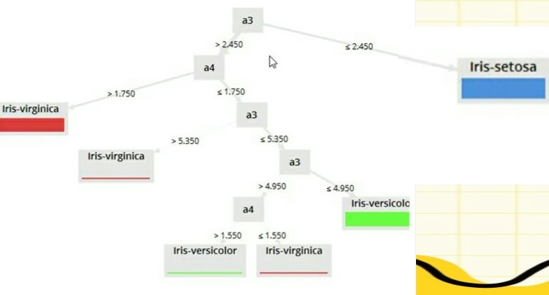

dari Decision Tree diatas, nilai kemungkinan yang sering muncul adalah 2,450. Maka, data yang diambil adalah Iris -setosa.

Hasil analisanya sebagai berikut:
accuracy: 98,67%
 | true iris -setosa | true iris -versicolor | true iris -virginica
pred. iris -setosa | 50 | 0 | 0
pred. iris -versicolor | 0 | 49 | 1
pred. iris -virginica | 0 | 1 | 49
class recall | 100% | 98% | 98%

Hasil Data Minning
Id | SepalLengthCm | SepalWidthCm | PetalLengthCm | PetalWidthCm | Class
0 | 5.1 | 3.5 | 1.4 | 0.2 | Iris -Setosa
1 | 4.9 | 3,0 | 1.4 | 0.2 | Iris -Setosa
2 | 4.7 | 3.2 | 1.3 | 0.2 | Iris -Setosa
3 | 4.6 | 3.1 | 1.5 | 0.2 | Iris -Setosa
4 | 5,0 | 3.6 | 1.4 | 0.2 | Iris -Setosa
5 | 5.4 | 3.9 | 1.7 | 0.4 | Iris -Setosa
6 | 4.6 | 3.4 | 1.4 | 0.3 | Iris -Setosa
7 | 5,0 | 3.4 | 1.5 | 0.2 | Iris -Setosa
8 | 4.4 | 2.9 | 1.4 | 0.2 | Iris -Setosa
9 | 4.9 | 3.1 | 1.5 | 0.1 | Iris -Setosa

